指标
序号 | 日期 | 外商直接投资
 | 指标名称 | 外商直接投资
 | 指标ID | EMM00179052
 | 频率 | 月
 | 单位 | 亿美元
 | 时间区间 | 2000-01~2023-05
 | 来源 | 商务部
 | 国家 | 中国
 | 更新时间 | 2023-07-06
 | 表名 | 热钱估算(新增外汇储备法)
1 | 2000-01 | 18.32
2 | 2000-02 | 18.54
3 | 2000-03 | 34.54
4 | 2000-04 | 26.02
5 | 2000-05 | 30.20
6 | 2000-06 | 44.05
7 | 2000-07 | 27.28
8 | 2000-08 | 28.97
9 | 2000-09 | 38.91
10 | 2000-10 | 47.19
11 | 2000-11 | 48.38
12 | 2000-12 | 45.32
13 | 2001-01 | 22.21
14 | 2001-02 | 23.55
15 | 2001-03 | 34.02
16 | 2001-04 | 29.75
17 | 2001-05 | 41.07
18 | 2001-06 | 56.49
19 | 2001-07 | 35.00
20 | 2001-08 | 32.30
21 | 2001-09 | 47.57
22 | 2001-10 | 50.57
23 | 2001-11 | 46.47
24 | 2001-12 | 49.50
25 | 2002-01 | 29.66
26 | 2002-02 | 29.09
27 | 2002-03 | 42.36
28 | 2002-04 | 40.25
29 | 2002-05 | 27.86
30 | 2002-06 | 76.57
31 | 2002-07 | 49.64
32 | 2002-08 | 49.00
33 | 2002-09 | 51.14
34 | 2002-10 | 51.65
35 | 2002-11 | 32.90
36 | 2002-12 | 47.32
37 | 2003-01 | 35.93
38 | 2003-02 | 39.50
39 | 2003-03 | 55.43
40 | 2003-04 | 47.37
41 | 2003-05 | 54.48
42 | 2003-06 | 69.84
43 | 2003-07 | 30.99
44 | 2003-08 | 33.20
45 | 2003-09 | 35.64
46 | 2003-10 | 33.18
47 | 2003-11 | 35.98
48 | 2003-12 | 63.51
49 | 2004-01 | 40.83
50 | 2004-02 | 42.36
51 | 2004-03 | 57.47
52 | 2004-04 | 55.51
53 | 2004-05 | 62.94
54 | 2004-06 | 79.72
55 | 2004-07 | 45.20
56 | 2004-08 | 51.56
57 | 2004-09 | 51.33
58 | 2004-10 | 50.89
59 | 2004-11 | 43.97
60 | 2004-12 | 24.52
61 | 2005-01 | 40.95
62 | 2005-02 | 38.73
63 | 2005-03 | 54.20
64 | 2005-04 | 40.84
65 | 2005-05 | 48.94
66 | 2005-06 | 61.97
67 | 2005-07 | 45.27
68 | 2005-08 | 49.02
69 | 2005-09 | 52.54
70 | 2005-10 | 51.64
71 | 2005-11 | 47.16
72 | 2005-12 | 71.98
73 | 2006-01 | 45.45
74 | 2006-02 | 40.44
75 | 2006-03 | 56.56
76 | 2006-04 | 42.34
77 | 2006-05 | 45.09
78 | 2006-06 | 54.39
79 | 2006-07 | 42.79
80 | 2006-08 | 44.86
81 | 2006-09 | 53.97
82 | 2006-10 | 59.87
83 | 2006-11 | 56.87
84 | 2006-12 | 87.58
85 | 2007-01 | 51.75
86 | 2007-02 | 45.34
87 | 2007-03 | 61.83
88 | 2007-04 | 44.67
89 | 2007-05 | 48.99
90 | 2007-06 | 66.30
91 | 2007-07 | 50.42
92 | 2007-08 | 50.18
93 | 2007-09 | 52.70
94 | 2007-10 | 67.76
95 | 2007-11 | 76.79
96 | 2007-12 | 130.94
97 | 2008-01 | 112.00
98 | 2008-02 | 69.28
99 | 2008-03 | 92.86
100 | 2008-04 | 76.03
101 | 2008-05 | 77.61
102 | 2008-06 | 96.10
103 | 2008-07 | 83.36
104 | 2008-08 | 70.08
105 | 2008-09 | 66.42
106 | 2008-10 | 67.22
107 | 2008-11 | 53.22
108 | 2008-12 | 59.78
109 | 2009-01 | 75.41
110 | 2009-02 | 58.33
111 | 2009-03 | 84.03
112 | 2009-04 | 58.92
113 | 2009-05 | 63.79
114 | 2009-06 | 89.61
115 | 2009-07 | 53.59
116 | 2009-08 | 74.99
117 | 2009-09 | 78.99
118 | 2009-10 | 71.05
119 | 2009-11 | 70.23
120 | 2009-12 | 121.39
121 | 2010-01 | 81.29
122 | 2010-02 | 58.95
123 | 2010-03 | 94.19
124 | 2010-04 | 73.46
125 | 2010-05 | 81.32
126 | 2010-06 | 125.09
127 | 2010-07 | 69.24
128 | 2010-08 | 76.02
129 | 2010-09 | 83.84
130 | 2010-10 | 76.63
131 | 2010-11 | 97.04
132 | 2010-12 | 140.28
133 | 2011-01 | 100.28
134 | 2011-02 | 77.95
135 | 2011-03 | 125.17
136 | 2011-04 | 84.64
137 | 2011-05 | 92.25
138 | 2011-06 | 128.63
139 | 2011-07 | 82.96
140 | 2011-08 | 84.47
141 | 2011-09 | 90.45
142 | 2011-10 | 83.34
143 | 2011-11 | 87.57
144 | 2011-12 | 122.42
145 | 2012-01 | 99.97
146 | 2012-02 | 77.26
147 | 2012-03 | 117.57
148 | 2012-04 | 84.01
149 | 2012-05 | 92.29
150 | 2012-06 | 119.79
151 | 2012-07 | 75.80
152 | 2012-08 | 83.25
153 | 2012-09 | 84.29
154 | 2012-10 | 83.13
155 | 2012-11 | 82.86
156 | 2012-12 | 116.94
157 | 2013-01 | 92.70
158 | 2013-02 | 82.14
159 | 2013-03 | 124.21
160 | 2013-04 | 84.35
161 | 2013-05 | 92.55
162 | 2013-06 | 143.89
163 | 2013-07 | 94.08
164 | 2013-08 | 83.78
165 | 2013-09 | 88.39
166 | 2013-10 | 84.17
167 | 2013-11 | 84.80
168 | 2013-12 | 120.80
169 | 2014-01 | 107.63
170 | 2014-02 | 85.47
171 | 2014-03 | 122.39
172 | 2014-04 | 87.20
173 | 2014-05 | 86.40
174 | 2014-06 | 144.17
175 | 2014-07 | 78.13
176 | 2014-08 | 72.05
177 | 2014-09 | 90.11
178 | 2014-10 | 85.27
179 | 2014-11 | 103.60
180 | 2014-12 | 133.21
181 | 2015-01 | 139.23
182 | 2015-02 | 85.61
183 | 2015-03 | 123.99
184 | 2015-04 | 96.11
185 | 2015-05 | 93.35
186 | 2015-06 | 145.82
187 | 2015-07 | 82.20
188 | 2015-08 | 87.12
189 | 2015-09 | 95.60
190 | 2015-10 | 87.73
191 | 2015-11 | 103.61
192 | 2015-12 | 122.30
193 | 2016-01 | 140.70
194 | 2016-02 | 84.47
195 | 2016-03 | 128.98
196 | 2016-04 | 98.88
197 | 2016-05 | 88.87
198 | 2016-06 | 152.27
199 | 2016-07 | 77.09
200 | 2016-08 | 87.55
201 | 2016-09 | 92.13
202 | 2016-10 | 88.12
203 | 2016-11 | 98.87
204 | 2016-12 | 122.08
205 | 2017-01 | 119.98
206 | 2017-02 | 87.06
207 | 2017-03 | 131.08
208 | 2017-04 | 89.20
209 | 2017-05 | 81.13
210 | 2017-06 | 148.01
211 | 2017-07 | 64.95
212 | 2017-08 | 93.63
213 | 2017-09 | 105.85
214 | 2017-10 | 90.34
215 | 2017-11 | 187.87
216 | 2017-12 | 111.25
217 | 2018-01 | 120.74
218 | 2018-02 | 89.88
219 | 2018-03 | 134.47
220 | 2018-04 | 90.91
221 | 2018-05 | 90.59
222 | 2018-06 | 156.62
223 | 2018-07 | 77.49
224 | 2018-08 | 104.27
225 | 2018-09 | 114.62
226 | 2018-10 | 96.96
227 | 2018-11 | 136.02
228 | 2018-12 | 137.09
229 | 2019-01 | 124.07
230 | 2019-02 | 92.81
231 | 2019-03 | 141.07
232 | 2019-04 | 93.42
233 | 2019-05 | 94.72
234 | 2019-06 | 161.27
235 | 2019-07 | 80.65
236 | 2019-08 | 104.59
237 | 2019-09 | 115.20
238 | 2019-10 | 99.98
239 | 2019-11 | 136.16
240 | 2019-12 | 137.46
241 | 2020-01 | 126.80
242 | 2020-02 | 67.40
243 | 2020-03 | 117.80
244 | 2020-04 | 101.40
245 | 2020-05 | 98.70
246 | 2020-06 | 167.20
247 | 2020-07 | 90.50
248 | 2020-08 | 120.20
249 | 2020-09 | 142.60
250 | 2020-10 | 118.30
251 | 2020-11 | 143.80
252 | 2020-12 | 149.00
253 | 2021-01 | 134.70
254 | 2021-02 | 126.00
255 | 2021-03 | 187.90
256 | 2021-04 | 141.80
257 | 2021-05 | 125.40
258 | 2021-06 | 193.80
259 | 2021-07 | 97.80
260 | 2021-08 | 130.40
261 | 2021-09 | 154.80
262 | 2021-10 | 127.50
263 | 2021-11 | 151.90
264 | 2021-12 | 162.80
265 | 2022-01 | 158.40
266 | 2022-02 | 220.20
267 | 2022-03 | 212.30
268 | 2022-04 | 153.80
269 | 2022-05 | 133.00
270 | 2022-06 | 245.80
271 | 2022-07 | 115.70
272 | 2022-08 | 144.90
273 | 2022-09 | 168.90
274 | 2022-10 | 130.40
275 | 2022-11 | 97.40
276 | 2022-12 | 110.50
277 | 2023-01 | 190.20
278 | 2023-02 | 206.90
279 | 2023-05 | 108.50

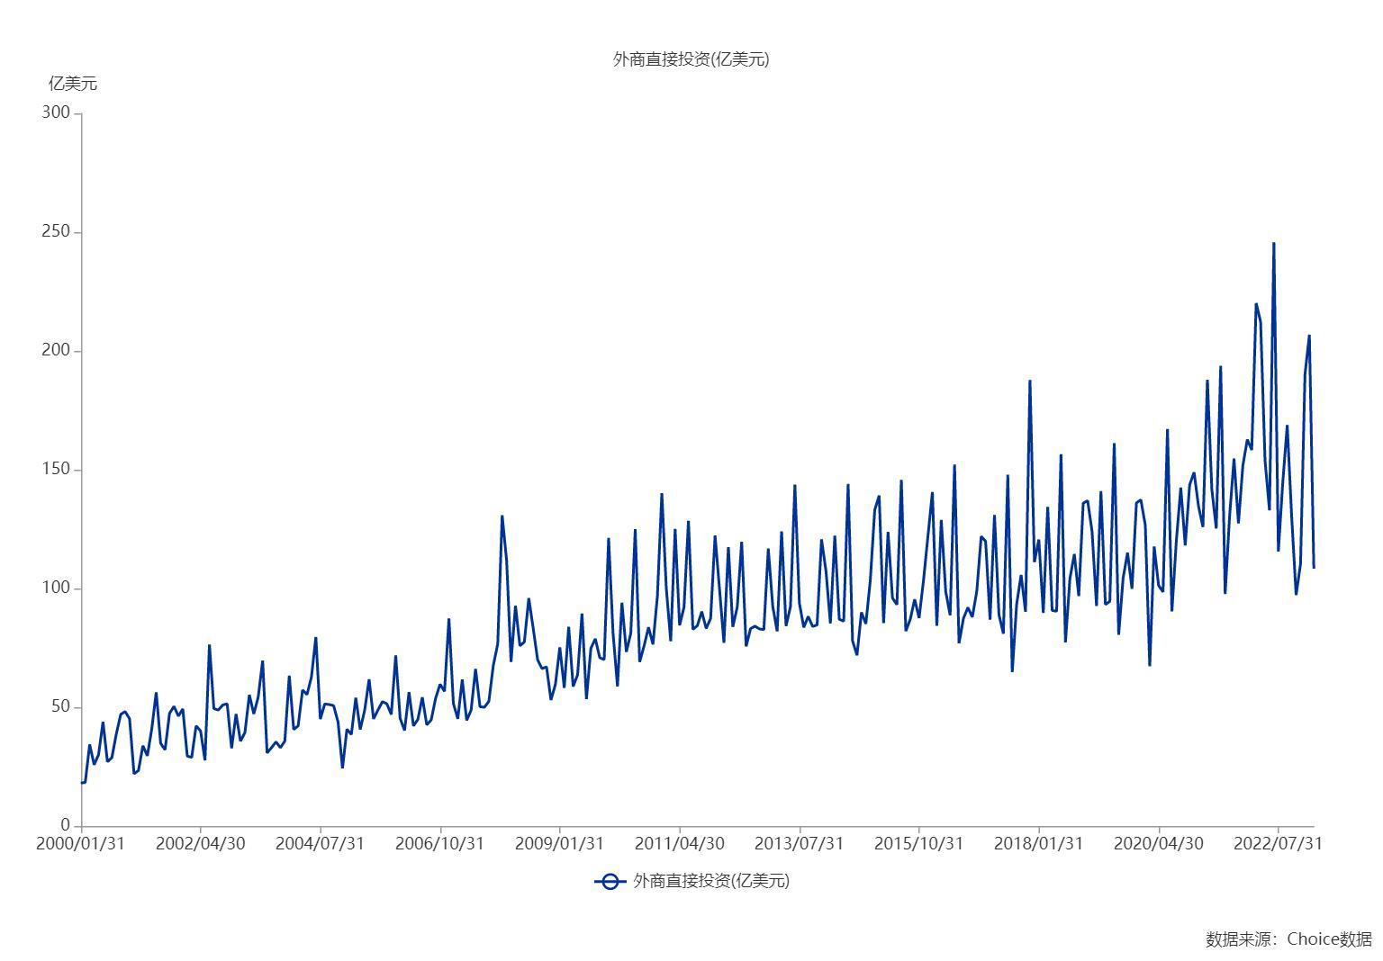

数据来源：东方财富Choice数据

